Sheet1
А. Игры с природой в условиях риска
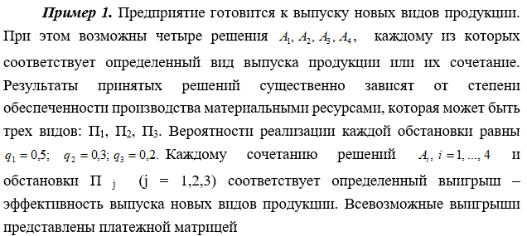
 |  |  |  |  |  |  |  |  | Критерий Вальда базируется на принципе наибольшей осторожности и использует выбор наилучших из наихудших стратегий
 |  |  |  |  |  |  |  |  | оптимальной рекомендуется выбирать ту стратегию, которая гарантирует в наихудших условиях максимальный выигрыш

 |  |  |  |  |  |  |  |  | №1 | Критерий Вальда
 |  |  |  |  |  |  |  |  | Стратегии |  |  |  |  | Мин
 |  |  |  |  |  |  |  |  | А1 | 280 | 140 | 210 | 245 | 140 | -105 | Не Выигрыш
 |  |  |  |  |  |  |  |  | А2 | 420 | 560 | 140 | 280 | 140 | -105 | Не Выигрыш
 |  |  |  |  |  |  |  |  | А3 | 245 | 315 | 350 | 490 | 245 | 0 | Выигрыш
 |  |  |  |  |  |  |  |  |  |  |  |  | Выигрыш | 245
 |  |  |  |  |  | вероятности состояний природы
 |  | П1 | П2 | П3 |  | q1 | q2 | q3
 | A1 | 0.25 | 0.35 | 0.4 |  | 0.5 | 0.3 | 0.2
 | A2 | 0.7 | 0.2 | 0.3 |  |  |  |  | №2 | Критерий Гурвица
 | A3 | 0.35 | 0.85 | 0.2 |  |  |  |  |  | Покупательский спрос
 | А4 | 0.8 | 0.1 | 0.35 |  |  |  |  | Стратегии |  |  |  |  | S1 | S2 | S=S1+S2
 |  |  |  |  |  |  |  |  | А1 | 280 | 140 | 210 | 245 | 56 | 168 | 224 | -168 | Не Выигрыш
 | αi1 | 0.125 | 0.105 | 0.08 |  | α1 | 0.31 |  | А2 | 420 | 560 | 140 | 280 | 56 | 336 | 392 | 0 | Выигрыш
 | αi2 | 0.35 | 0.06 | 0.06 |  | α2 | 0.47 |  | А3 | 245 | 315 | 350 | 490 | 98 | 294 | 392 | 0 | Выигрыш
 | αi3 | 0.175 | 0.255 | 0.04 |  | α3 | 0.47 |  |  |  |  |  |  |  | Выигрыш | 392
 | αi4 | 0.4 | 0.03 | 0.07 |  | α4 | 0.5 |  | λ | 1-λ
 | среднее значение (математическое ожидание) выигрыша, которое игрок стремится максимизировать |  |  |  |  | αmax | 0.5 |  | 0.4 | 0.6

 |  |  |  |  |  | максимальное среднее значение выигрыша/критерий оптимизации ожидаемого значения |  |  | №3 | Критерий Сэвиджа |  |  |  |  | Критерий Сэвиджа использует матрицу рисков. Критерий Сэвиджа рекомендует выбирать ту стратегию, при которой в наихудших условиях величина риска принимает наименьшее значение
 |  |  |  |  |  |  |  |  |  | Покупательский спрос
 |  |  |  |  |  |  |  |  | Стратегии
 |  |  |  |  |  |  |  |  | А1 | 280 | 140 | 210 | 245
 |  |  |  |  |  |  |  |  | А2 | 420 | 560 | 140 | 280
 |  |  |  |  |  |  |  |  | А3 | 245 | 315 | 350 | 490
 |  |  |  |  |  |  | Затраты на проведение эксперимента для выяснения условий |  | β | 420 | 560 | 350 | 490
 | А1 | 4 | 1 | 2 | 5
 | А2 | 3 | 2 | 0 | 4 |  | C |  | Стратегии |  |  |  |  | MAX
 | А3 | 0 | 3 | 2 | 5 |  | 1.1 |  | А1 | 140 | 420 | 140 | 245 | 420 | 210 | Не Выигрыш
 |  |  |  |  |  |  |  | средний выигрыш игрока если эксперемент не проводился | А2 | 0 | 0 | 210 | 210 | 210 | 0 | Выигрыш
 | q1 | q2 | q3 | q4 |  |  | α |  | А3 | 175 | 245 | 0 | 0 | 245 | 35 | Не Выигрыш
 | 0.25 | 0.15 | 0.2 | 0.4 |  |  | 0.9 |  |  |  |  |  | Риск | 210
 | 1 | 0.15 | 0.4 | 2
 | 0.75 | 0.3 | 0 | 1.6 |  |  | β | гипотетический средний выигрыш, если истинное состояние природы неизвестно
 | 0 | 0.45 | 0.4 | 2 |  |  | 1.05
 | 1 | 0.9 | 0.8 | 2 |  | Не проводить эксперимент

